Sheet1
优秀博文：
http://www.jianshu.com/p/345f4d8a5cfa

js
android

WebViewClient.shouldOverrideUrlLoading(WebView view, String url)
url是否满足自定义的协议
js发起调用（设定商定的协议）
no

yes

执行android java方法

Java执行js方法WebViewJavascriptBridge._fetchQueue()"，将执行的结果，返回给JavascriptCallback

Java使用loadUrl()调用js 代码，并将回调对象callback及key添加到回调对象键值对集合中myInterface.addCallback(++uniqueId + "", callback);
js再调用android 的@JavascriptInterface注解的onResultForScript方法，同时，根据key取出回调对象集合中的callback，使本次调用js的结果返回Android
android 拿到这些结果后，做了什么？其将结果数据作为参数，传入了callback的参数，将参数在传给
processQueueMessage(messageQueueString);
API>=19(4.4)
no
 |  | 执行js方法WebViewJavascriptBridge._fetchQueue()"，将执行的结果，返回给JavascriptCallback
解析String结果成jsonObject对象，再将其转化成WVJBMessage对象

js
 |  |  | Java使用loadUrl()调用js 代码，并将回调对象callback及key添加到回调对象键值对集合中myInterface.addCallback(++uniqueId + "", callback);
yes

Java使用evaluateJavascript方法调用js 代码，并将结果直接在其new ValueCallback对象的回调对象的onReceiveValue(String value)方法内返回，即value
message.responseId != null
no
新建WVJBResponseCallback对象及通过message.callbackId作为message.responseId创建WVJBMessage对象，将结果返回给它。
dispatchMessage()方法将结果再传递executeJavascript()方法，最终调用
executeJavascript("WebViewJavascriptBridge._handleMessageFromObjC('" + messageJSON + "');");，也就是让Java执行js代码，将其结果返回给js
将结果对象WVJBMessage对象 添加到集合startupMessageQueue中
在onPageFinished中，枚举出startupMessageQueue对象，将其传递给dispatchMessage() 作为参数
queueMessage(msg);
 |  |  |  |  |  |  | 根据返回的数据中含有的responseId从responseCallbacks集合中，取出WVJBResponseCallback对象，并将结果传给responseCallback.callback(message.responseData);
 |  |  |  |  |  |  |  |  |  | 将结果对象WVJBMessage对象 添加到集合startupMessageQueue中

yes
 |  |  |  |  | yes

根据返回的数据中含有的responseId从responseCallbacks集合中，取出WVJBResponseCallback对象，并将结果传给responseCallback.callback(message.responseData);
sendData()接受参数，并将其封装到WVJBMessage对象，同时将WVJBResponseCallback对象装进集合responseCallbacks
Android调用js 的入口方法callHandler()方法被调用时，其再调用sendData(),将Java调用js方法及传递的数据、WVJBResponseCallback对象传给它
WVJBResponseCallback对象responseCallbacks中填充WVJBResponseCallback
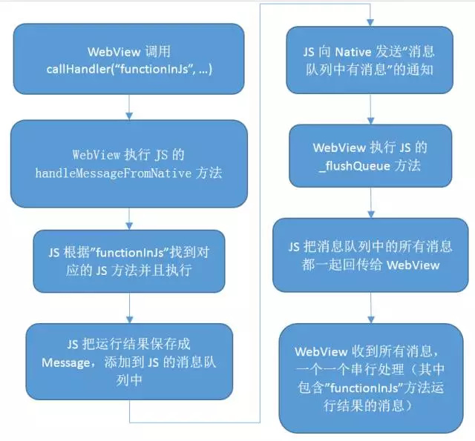
 |  |  |  | Java使用evaluateJavascript方法调用js 代码，并将结果直接在其new ValueCallback对象的回调对象的onReceiveValue(String value)方法内返回，即value
 | 外部图
 |  |  |  |  |  |  |  | WVJBResponseCallback对象responseCallbacks中填充WVJBResponseCallback | Android调用js 的入口方法callHandler()方法被调用时，其再调用sendData()

传递WVJBResponseCallback对象

message.handlerName != null
handler = mMessageHandler;

no
 |  |  |  |  |  | no

yes
 |  |  |  |  | yes
js调用Android方法的入口registerHandler(String handlerName, WVJBHandler handler)
handler = messageHandlers.get(message.handlerName);
messageHandlers中存放WVJBHandler对象

如果WVJBHandler存在，就调用其handler.request(message.data, responseCallback);方法，将数据传给registerHandler的WVJBHandler 的request ()方法

